상품제안서
가온애 자연애 견과세트 1호 | 상품코드: F31389

 |  |  |  |  |  |  | 02-412-0044 | www.easy1.co.kr
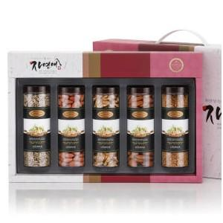

【상세/제작정보】 | <p><b><span style="font-size: 12pt;">*&nbsp;</span><span style="background-color: rgb(255, 255, 255); color: rgb(17, 17, 17); font-family: &quot;Apple SD Gothic Neo&quot;, &quot;Malgun Gothic&quot;, &quot;맑은 고딕&quot;, sans-serif; font-size: 12pt;">개별배송 - 4000원 별도</span></b>​</p>

【인쇄/포장옵션】 | 인쇄불가 / 포장불가능

【공급단가】 | 수량 | 50~ | 100~ | 500~ | 1,000~ | 2,000~
*VAT별도 | 단가 | 30,680원 | 30,200원 | 29,500원 | 28,320원 | 27,140원

【상품 URL】 | http://www.easy1.co.kr/src/goods_detail.php?gdno=31389

